Sheet1
Buổi 1
Ngày 21/2

Các task cần xử lý | Tình trạng | Comment | Vấn đề gặp phải | Cách giải quyết
Cài đặt môi trường | 100% | Đã cài JDK 17
Tìm hiểu JVM | 100%
Sử dụng Tool hỗ trợ | 100% | Git, Eclipse | Gặp lỗi khi Add file lên git | Lên youtube và làm theo hướng dẫn

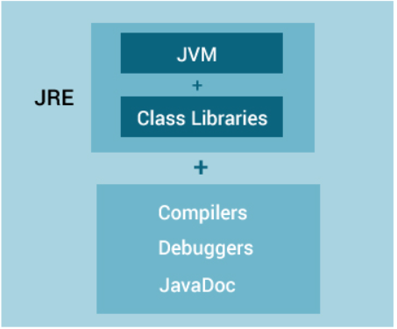
Mục | Nội dung tìm hiểu |  |  |  | Cấu trúc của JRE,JVM,JDK
JVM | Viết tắt : Java Virtual Machine là 1 máy ảo java – nó được dùng để thực thi các chương trình Java hay hiểu nôm na là trình thông dịch của Java. Nó cung cấp môi trường để code java có thể được thực thi Code Java --> Biên dịch --> bytecodes --> JVM --> Thông dịch --> Mã máy Java được hỗ trợ JVM trên nhiều nền tảng (Windows, Android, Linux…), vì vậy mới hiểu ý nghĩa là lập trình Java một nơi nhưng chạy được nhiều chỗ là do JVM này thực hiện.
Mục đích | Dịch mã java ra mã máy chạy được trên các hệ điều hành khác nhau Thực thi code Cung cấp môi trường runtime
Thành phần | JVM có 3 thành phần chính Class Loader: Tìm kiếm và load các file *.class vào vùng nhớ của java dưới dạng bytecode Data Area : vùng nhớ hệ thống cấp phát cho Java Virtual Machine Execution Engine: chuyển các lệnh của JVM trong file *.class thành các lệnh của máy, hệ điều hành tương ứng và thực thi chúng.
Tìm hiểu thêm | JIT hoặc Just-in-time là một phần của Máy ảo Java (JVM). Nó được sử dụng để tăng tốc thời gian thực hiện vì nó thông dịch một phần của bytecode có chức năng tương tự cùng một lúc. So với các trình biên dịch khác, Java có thể bị chậm khi thực thi. Lý do: Dynamic Linking: Không giống như C, trong Java liên kết được thực hiện lúc mỗi khi chương trình chạy Run-time Interpreter: Việc chuyển đổi bytecode thành mã máy gốc được thực hiện vào thời điểm mã chạy. Chứ không được chuyển đổi trước rồi mới chạy. Điều này là lý do làm cho Java chậm.
Các loại bộ nhớ sử dụng trong JVM | Heap Memory là bộ nhớ được sử dụng ở runtime để lưu các Objects. Bất cứ khi nào ở đâu trong chương trình của bạn khi bạn tạo Object thì nó sẽ được lưu trong Heap Stack Memory là bộ nhớ để lưu các biến local trong hàm và lời gọi hàm ở runtime trong một Thread java. Các biến local bao gồm: loại nguyên thuỷ (primitive), loại tham chiếu tới đối tượng trong heap (reference), khai báo trong hàm, hoặc đối số được truyền vào hàm.

